Admin UI Manual Testing
Scenario ID | Scenario | Test Case ID | Test Case Title | Teknik Pengujian | Test Type | Pre-Condition | Test Step | Test Data | Expected Result | Actual Result | Dokumentasi | Notes | Tester | Status
SC-001 | Login | TC-001 | Login dengan akun Google yang valid | EP | Positive | Pengguna berada di halaman login | 1. User is on the developer login page (/dev-login) on website LSP-UGM 2. User enters email on email field and password on password field 3. User clicks the login button 4. System doing authentification adn user redirected to the dashboard | Email: adminDwi@ugm.ac.id Password: AdminDwi | Pengguna berhasil login dan diarahkan ke Dashboard. URL : http://127.0.0.1:8000/admin/home-admin | 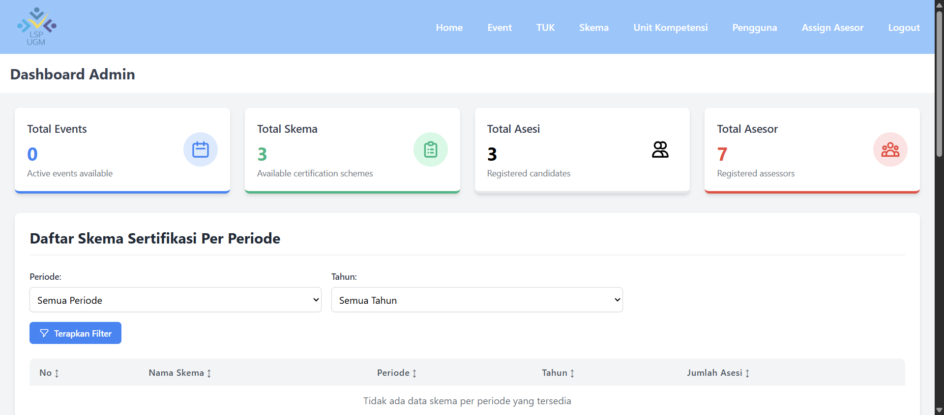 |  |  | Nafa | Passed
SC-001 | Login | TC-002 | Login dengan akun Google yang valid | EP | Positive | Pengguna berada di halaman login | 1. User is on the developer login page (/dev-login) on website LSP-UGM 2. User enters email on email field and password on password field 3. User clicks the login button 4. System doing authentification adn user redirected to the dashboard | Email: adminNafa@mail.ugm.ac.id Password: AdminNafa | Pengguna berhasil login dan diarahkan ke Dashboard. URL : http://127.0.0.1:8000/admin/home-admin |  |  |  | Nafa | Passed
SC-001 | Login | TC-003 | Pengguna tidak dapat login karena tidak mempunyai email ugm | EP | Negative | Pengguna berada di halaman login | 1. User is on the developer login page (/dev-login) on website LSP-UGM 2. User enters email on email field and password on password field 3. User clicks the login button 4. The login process should be failed and user stay on login page displaying an alert | Email: admin@gmail.com Password: AdminDwi | Muncul pesan error "Email harus menggunakan email resmi UGM (@mail.ugm.ac.id atau @ugm.ac.id)" | 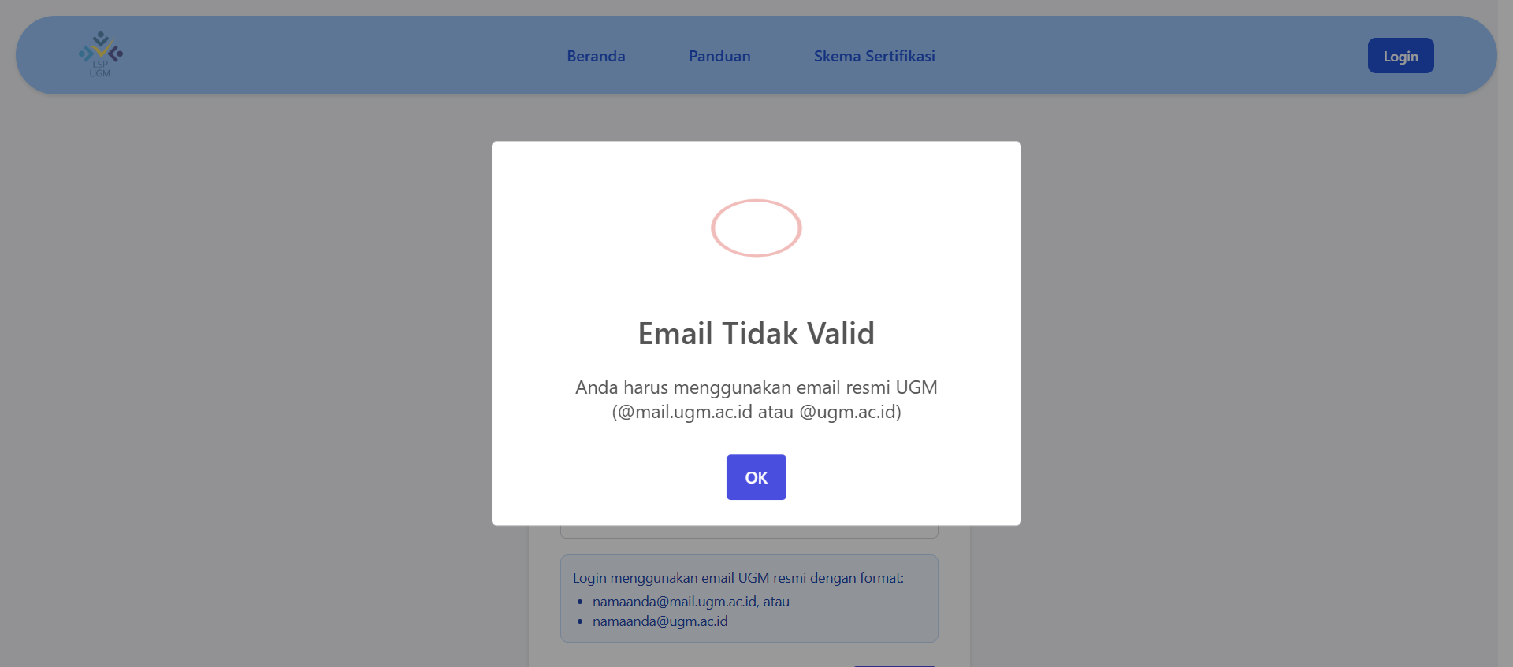 |  |  | Nafa | Passed
SC-002 | Menambah Kompetensi | TC-004 | Tambah Unit Kompetensi dengan data valid (elemen UK lebih dari 1) | EP | Positive | Pengguna berada di halaman login | 1. Dari Dashboard Admin URL : http://127.0.0.1:8000/admin/home-admin pengguna mengklik menu "Unit Kompetensi" 2. Pengguna diarahkan ke halaman Manajemen Unit Kompetensi URL : http://127.0.0.1:8000/admin/uk 3. Pengguna mengklik tombol "Tambah Unit Kompetensi" 4. Pengguna mengisi formulir data Unit Kompetensi dengan lengkap 5. Pengguna mengklik tombol "Simpan Unit Kompetensi" 6. Sistem menyimpan data dan menampilkan notifikasi berhasil | Kode Unit Kompetensi : J.611000.005.22 Nama Unit Kompetensi : Merancang Keamanan Kode Program Bidang Unit Kompetensi : Teknologi Informasi dan Komunikasi (pilihan dropdown) Jenis Standar : SKKNI Daftar Elemen Unit Kompetensi : Mengidentifikasi ancaman dan kebutuhan keamanan jaringan. Merancang topologi jaringan yang aman. Memilih perangkat keras dan perangkat lunak keamanan yang sesuai. Mengkonfigurasi kebijakan keamanan (security policy) pada perangkat jaringan. Membuat dokumentasi rancangan keamanan jaringan. | Notifikasi "Unit Kompetensi berhasil dibuat" muncul | 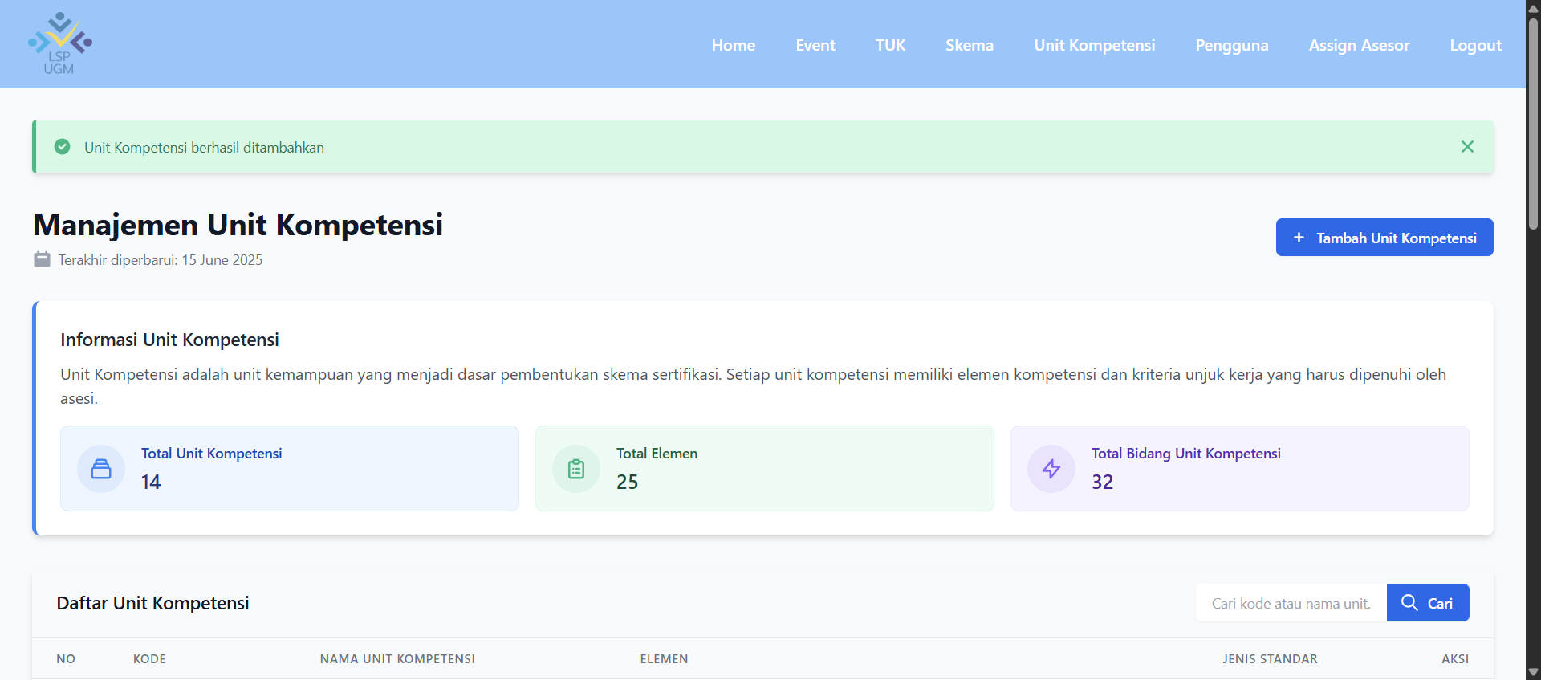 |  |  | Nafa | Passed
SC-002 | Menambah Kompetensi | TC-005 | Tambah Unit Kompetensi dengan data valid (dengan 1 elemen UK) | EP | Positive | Pengguna berada di halaman login | 1. Dari Dashboard Admin URL : http://127.0.0.1:8000/admin/home-admin pengguna mengklik menu "Unit Kompetensi" 2. Pengguna diarahkan ke halaman Manajemen Unit Kompetensi URL : http://127.0.0.1:8000/admin/uk 3. Pengguna mengklik tombol "Tambah Unit Kompetensi" 4. Pengguna mengisi formulir data Unit Kompetensi dengan lengkap (dengan 1 elemen UK) 5. Pengguna mengklik tombol "Simpan Unit Kompetensi" 6. Sistem menyimpan data dan menampilkan notifikasi berhasil | Kode Unit Kompetensi : J.611000.006.23 Nama Unit Kompetensi : Single Element Competency Unit Bidang Unit Kompetensi : BIDANG202500009 (dropdown) Jenis Standar : SKKNI Daftar Elemen Unit Kompetensi : This is a single element competency unit. | Notifikasi "Unit Kompetensi berhasil dibuat" muncul |  | 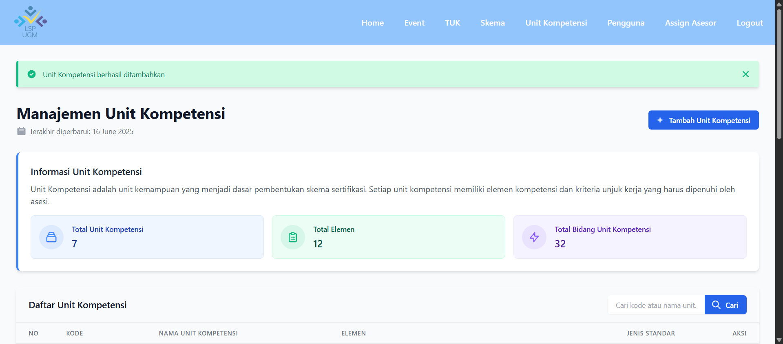 |  | Dwi | Passed
SC-002 | Menambah Kompetensi | TC-006 | Tambah Unit Kompetensi dengan data invalid (dengan elemen UK yang kosong) | EP | Negative | Pengguna berada di halaman login | 1. Dari Dashboard Admin URL : http://127.0.0.1:8000/admin/home-admin pengguna mengklik menu "Unit Kompetensi" 2. Pengguna diarahkan ke halaman Manajemen Unit Kompetensi URL : http://127.0.0.1:8000/admin/uk 3. Pengguna mengklik tombol "Tambah Unit Kompetensi" 4. Pengguna mengisi formulir data Unit Kompetensi dengan tidak lengkap (mengosongi elemen UK) 5. Pengguna mengklik tombol "Simpan Unit Kompetensi" 6. Sistem menyimpan data dan menampilkan notifikasi berhasil | Kode Unit Kompetensi : J.611000.007.23 Nama Unit Kompetensi : Zero Element Competency Unit Bidang Unit Kompetensi : BIDANG202500009 (dropdown) Jenis Standar : SKKNI Daftar Elemen Unit Kompetensi : (Kosong) | Muncul pesan error "Minimal Harus Ada Satu Elemen Unit Kompetensi " |  |  |  | Dwi | Passed
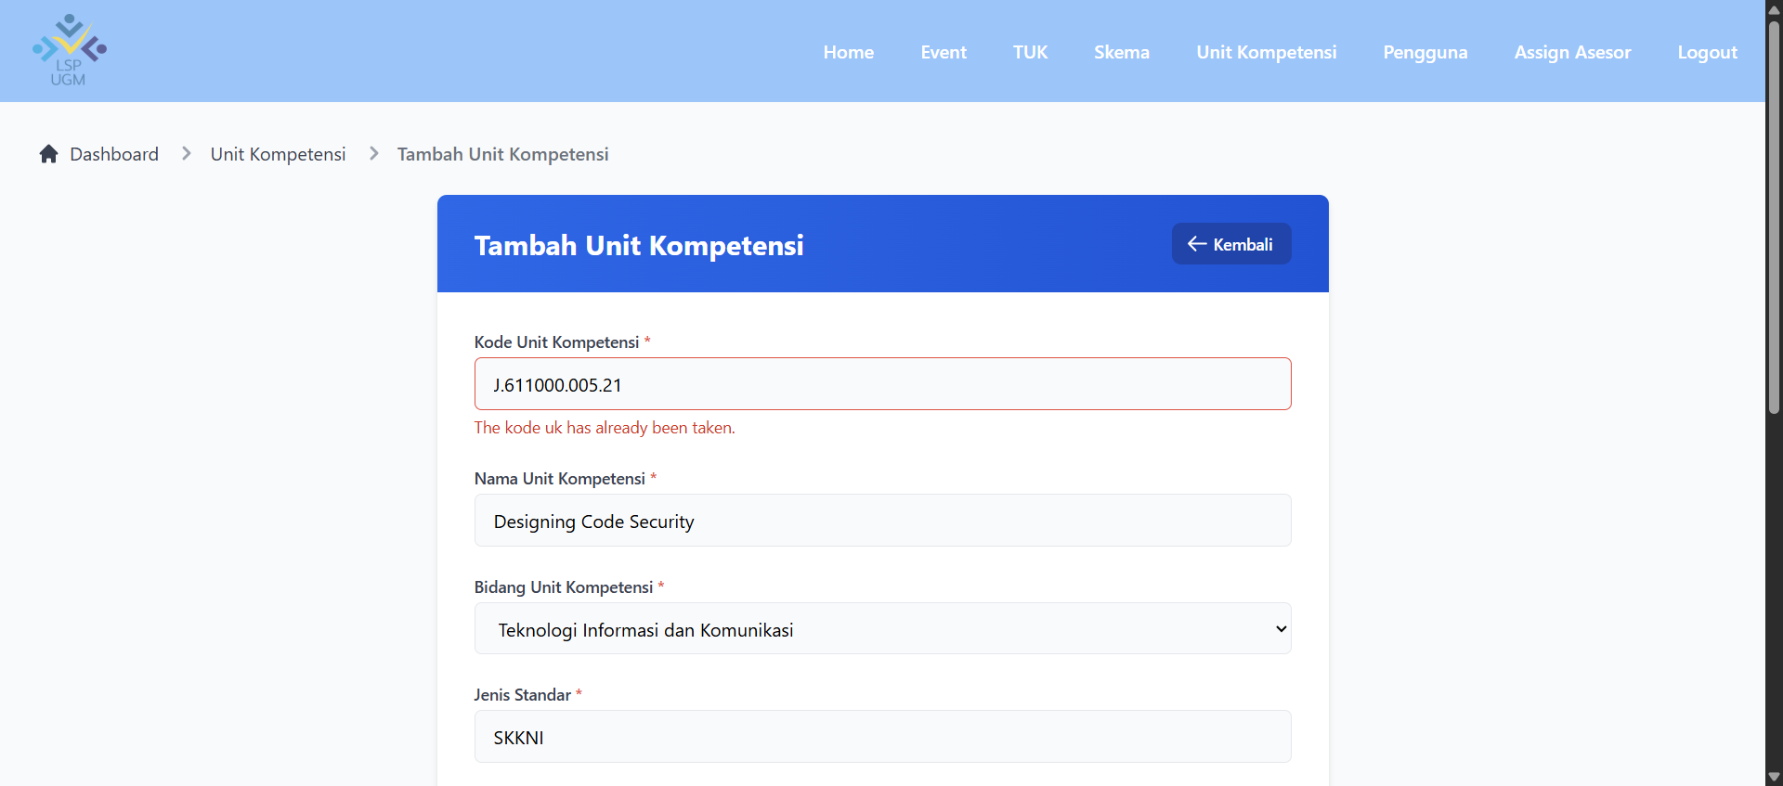
SC-002 | Menambah Kompetensi | TC-007 | Tambah Unit Kompetensi dengan nama yang sama | EP | Negative | Pengguna berada di halaman login | 1. Dari Dashboard Admin URL : http://127.0.0.1:8000/admin/home-admin pengguna mengklik menu "Unit Kompetensi" 2. Pengguna diarahkan ke halaman Manajemen Unit Kompetensi URL : http://127.0.0.1:8000/admin/uk 3. Pengguna mengklik tombol "Tambah Unit Kompetensi" 4. Pengguna mengisi kolom kode UK dengan kode Uk yang sudah ada di formulir data Unit Kompetensi 5. Pengguna mengklik tombol "Simpan Unit Kompetensi" 6. Muncul Notifikasi gagal dan tidak dapat disimpan | Kode Unit Kompetensi : J.611000.005.22 Nama Unit Kompetensi : Merancang Keamanan Kode Program Bidang Unit Kompetensi : Teknologi Informasi dan Komunikasi (pilihan dropdown) Jenis Standar : SKKNI Daftar Elemen Unit Kompetensi : Mengidentifikasi ancaman dan kebutuhan keamanan jaringan. Merancang topologi jaringan yang aman. Memilih perangkat keras dan perangkat lunak keamanan yang sesuai. Mengkonfigurasi kebijakan keamanan (security policy) pada perangkat jaringan. Membuat dokumentasi rancangan keamanan jaringan. | Muncul pesan error "The kode uk has already been taken." |  |  |  | Nafa | Passed
SC-003 | Tambah Skema | TC-008 | Tambah Skema Sertifikasi dengan data valid (Unit Kompetensi Lebih dari 1) | EP | Positive | Pengguna berada di halaman login | 1. Pengguna mengklik menu "Skema" pada navigasi 2. Pengguna diarahkan ke halaman Manajemen Skema Sertifikasi URL : http://127.0.0.1:8000/admin/skema 3. Pengguna mengklik tombol "Tambah Skema Baru" 4. Pengguna diarahkan ke halaman Tambah Skema URL: http://127.0.0.1:8000/admin/skema/create 5. Pengguna mengisi formulir data Skema Sertifikasi baru dengan lengkap (dengan Uk lebih dari 1) 6. Pengguna mengklik tombol "Simpan Sertifikasi" Sistem menyimpan data dan menampilkan notifikasi berhasil | Nomor Skema : SKM-KMN-001 Nama Skema : Okupasi Analis Keamanan Jaringan (Network Security Analyst) Dokumen SKKNI : (dokumen berformat pdf) Bidang Unit Kompetensi : Teknologi Informasi dan Komunikasi (pilihan dropdown) Unit Kompetensi : J.611000.005.02 - Merancang Keamanan Jaringan J.611000.006.23 (pilihan dropdown) Calon peserta harus melengkapi persyaratan dasar sebagai berikut: 1. Jurusan Teknologi Rekayasa Internet, Teknologo Rekayasa Perangkat Lunak, Sistem informasi, Ilmu Komputer, atau jurusan yang relevan. 2. Menyerahkan fotokopi KTP/Paspor yang masih berlaku. 3. Menyerahkan Pas Foto terbaru ukuran 3x4 (2 lembar). 4. Menyerahkan portofolio proyek/kampanye digital yang pernah ditangani. 5. Mengisi formulir pendaftaran APL-01 dan asesmen mandiri APL-02. | Notifikasi "Skema Sertifikasi berhasil dibuat" muncul |  |  |  | Arya | Passed
SC-003 | Tambah Skema | TC-009 | Tambah Skema Sertifikasi dengan data valid (Degnan 1 Unit Kompetensi ) | EP | Positive | Pengguna berada di halaman login | 1. Pengguna mengklik tombol "Tambah Skema Baru" 2. Pengguna diarahkan ke halaman Tambah Skema URL: http://127.0.0.1:8000/admin/skema/create 3. Pengguna mengisi formulir data Skema Sertifikasi baru dengan lengkap (dengan 1 Unit Kompetensi) 4. Pengguna mengklik tombol "Simpan Sertifikasi" Sistem menyimpan data dan menampilkan notifikasi berhasil | Nomor Skema : SKM-KMN-001 Nama Skema : Okupasi Analis Keamanan Jaringan (Network Security Analyst) Dokumen SKKNI : (dokumen berformat pdf) Bidang Unit Kompetensi : Teknologi Informasi dan Komunikasi (pilihan dropdown) Unit Kompetensi : J.611000.005.02 - Merancang Keamanan Jaringan (pilihan dropdown) Calon peserta harus melengkapi persyaratan dasar sebagai berikut: 1. Jurusan Teknologi Rekayasa Internet, Teknologo Rekayasa Perangkat Lunak, Sistem informasi, Ilmu Komputer, atau jurusan yang relevan. 2. Menyerahkan fotokopi KTP/Paspor yang masih berlaku. 3. Menyerahkan Pas Foto terbaru ukuran 3x4 (2 lembar). 4. Menyerahkan portofolio proyek/kampanye digital yang pernah ditangani. 5. Mengisi formulir pendaftaran APL-01 dan asesmen mandiri APL-02. | Notifikasi "Skema Sertifikasi berhasil dibuat" muncul |  |  |  | Arya | Passed
SC-003 | Tambah Skema | TC-010 | Tambah Skema Sertifikasi dengan data invalid (tanpa Unit Kompetensi ) | EP | Negative | Pengguna berada di halaman login | 1. Pengguna mengklik menu "Skema" pada navigasi 2. Pengguna diarahkan ke halaman Manajemen Skema Sertifikasi URL : http://127.0.0.1:8000/admin/skema 3. Pengguna mengklik tombol "Tambah Skema Baru" 4. Pengguna diarahkan ke halaman Tambah Skema URL: http://127.0.0.1:8000/admin/skema/create 5. Pengguna mengisi formulir data Skema Sertifikasi baru dengan tidak lengkap (Unit Kompetensi Kosong) 6. Pengguna mengklik tombol "Simpan Sertifikasi" 7. Sistem menyimpan data dan menampilkan notifikasi gagal | Nomor Skema : SKM-KMN-001 Nama Skema : Okupasi Analis Keamanan Jaringan (Network Security Analyst) Dokumen SKKNI : (dokumen berformat pdf) Bidang Unit Kompetensi : Teknologi Informasi dan Komunikasi (pilihan dropdown) Unit Kompetensi : (Kosong) Calon peserta harus melengkapi persyaratan dasar sebagai berikut: 1. Jurusan Teknologi Rekayasa Internet, Teknologo Rekayasa Perangkat Lunak, Sistem informasi, Ilmu Komputer, atau jurusan yang relevan. 2. Menyerahkan fotokopi KTP/Paspor yang masih berlaku. 3. Menyerahkan Pas Foto terbaru ukuran 3x4 (2 lembar). 4. Menyerahkan portofolio proyek/kampanye digital yang pernah ditangani. 5. Mengisi formulir pendaftaran APL-01 dan asesmen mandiri APL-02. | Muncul pesan error "Minimal 1 Unit Kompetensi harus dipilih." |  |  |  | Zhazha | Passed
SC-003 | Tambah Skema | TC-011 | Tambah Skema Sertifikasi dengan file dokumen SKNNI yang kosong | EP | Negative | Pengguna berada di halaman login | 1. Pengguna mengklik menu "Skema" pada navigasi 2. Pengguna diarahkan ke halaman Manajemen Skema Sertifikasi URL : http://127.0.0.1:8000/admin/skema 3.Pengguna mengklik tombol "Tambah Skema Baru" 4.Pengguna diarahkan ke halaman Tambah Skema URL: http://127.0.0.1:8000/admin/skema/create 5.Pengguna mengisi formulir data Skema Sertifikasi baru dengan tidak memilih dokumen SKKNI 6.Pengguna mengklik tombol "Simpan Sertifikasi" 7.Sistem mengalami error dan menampilkan notifikasi gagal | Nomor Skema : SKM-KMN-002 Nama Skema : Okupasi Cloud Application Developer. Dokumen SKKNI : (KOSONG) Bidang Unit Kompetensi : Teknologi Informasi dan Komunikasi (pilihan dropdown) Unit Kompetensi : J.611000.005.23 - Designing Code Security (pilihan dropdown) Calon peserta harus melengkapi persyaratan dasar sebagai berikut: 1. Jurusan Teknologi Rekayasa Internet, Teknologo Rekayasa Perangkat Lunak, Sistem informasi, Ilmu Komputer, atau jurusan yang relevan. 2. Menyerahkan fotokopi KTP/Paspor yang masih berlaku. 3. Menyerahkan Pas Foto terbaru ukuran 3x4 (2 lembar). 4. Menyerahkan portofolio proyek/kampanye digital yang pernah ditangani. 5. Mengisi formulir pendaftaran APL-01 dan asesmen mandiri APL-02. | Muncul pesan error "Terdapat kesalahan input: The dokumen skkni field is required." |  |  |  | Zhazha | Passed
SC-004 | Log Out | TC-012 | Pengguna Log-Out dari sistem | EP | Positive | Pengguna berada di halaman login | 1. the user clicks the logout button 2. the user should be redirected to the login page | - | Sistem kembali ke halaman Login LSP Admin UGM URL : http://127.0.0.1:800/dev/login | 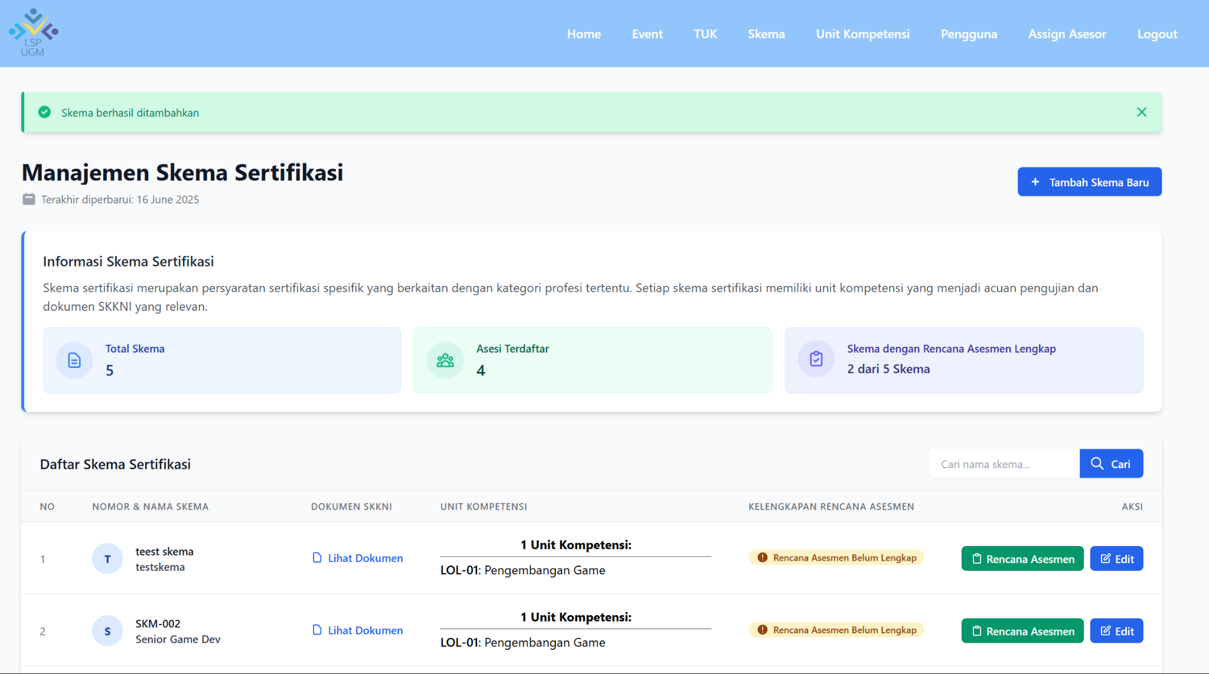 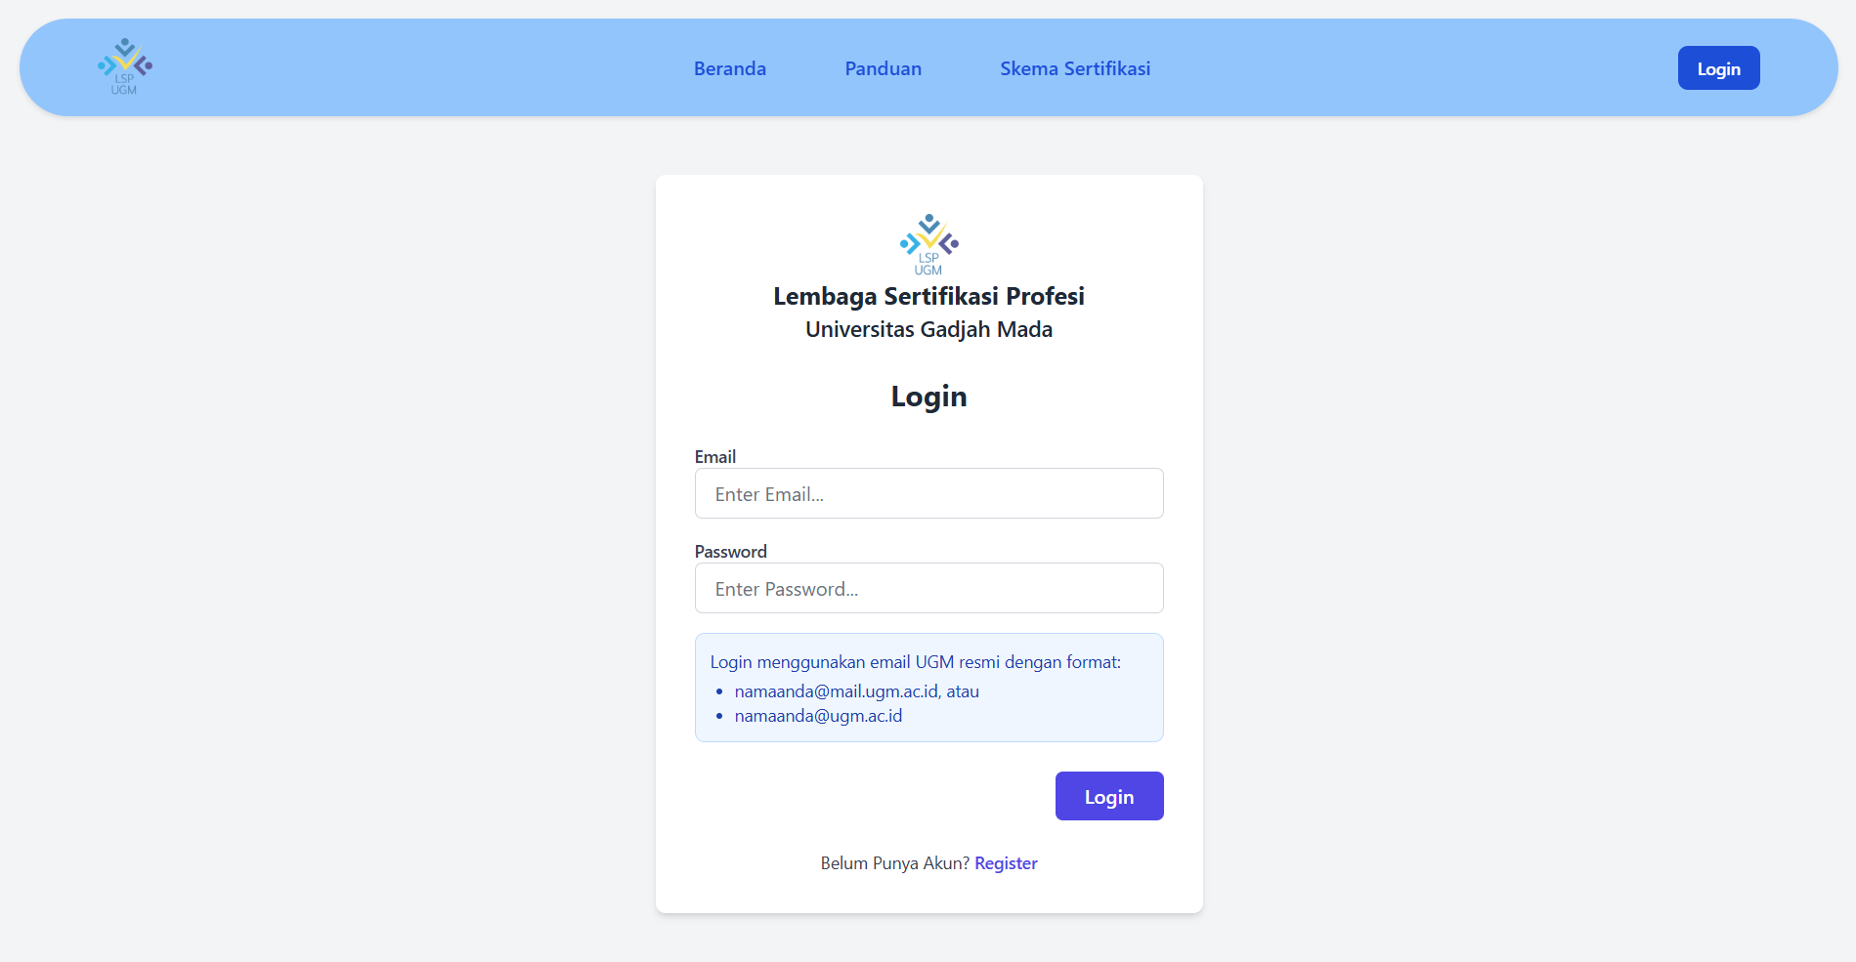 | 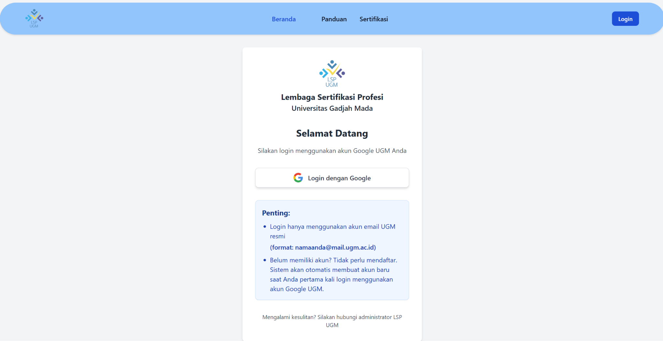 |  | Nafa | Passed

Bug Report
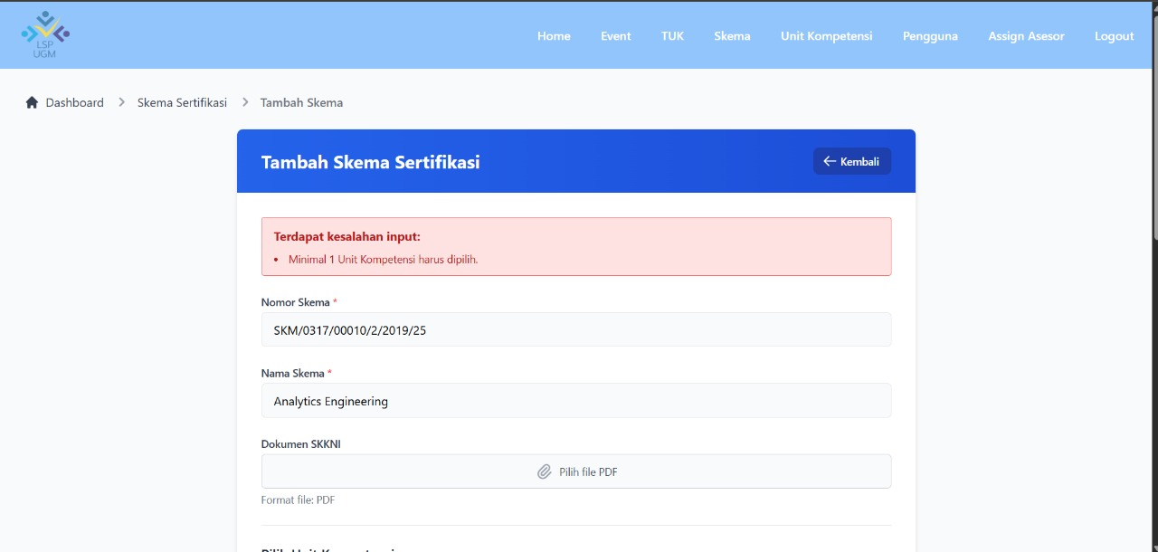
Scenario ID | Scenario | Test Case ID | Test Case Title | Platform | Teknik Pengujian | Test Type | Pre-Condition | Test Step | Test Data | Expected Result | Severity | Priority | Dokumentasi Bug | Dokumentasi Bug Fixed | Date Reported | Notes | Reporter | Status
SC-001 | Tambah Skema | TC-010 | Tambah Skema Sertifikasi dengan data invalid (tanpa Unit Kompetensi ) | Windows | EP | Negative | Pengguna berada di halaman login | 1. Pengguna mengklik menu "Skema" pada navigasi 2. Pengguna diarahkan ke halaman Manajemen Skema Sertifikasi URL : http://127.0.0.1:8000/admin/skema 3. Pengguna mengklik tombol "Tambah Skema Baru" 4. Pengguna diarahkan ke halaman Tambah Skema URL: http://127.0.0.1:8000/admin/skema/create 5. Pengguna mengisi formulir data Skema Sertifikasi baru dengan tidak lengkap (Unit Kompetensi Kosong) 6. Pengguna mengklik tombol "Simpan Sertifikasi" 7. Sistem menyimpan data dan menampilkan notifikasi gagal Dengan menginputkan : Nomor Skema : SKM-KMN-001 Nama Skema : Okupasi Analis Keamanan Jaringan (Network Security Analyst) Dokumen SKKNI : (dokumen berformat pdf) Bidang Unit Kompetensi : Teknologi Informasi dan Komunikasi (pilihan dropdown) Unit Kompetensi : (Kosong) Calon peserta harus melengkapi persyaratan dasar sebagai berikut: 1. Jurusan Teknologi Rekayasa Internet, Teknologo Rekayasa Perangkat Lunak, Sistem informasi, Ilmu Komputer, atau jurusan yang relevan. 2. Menyerahkan fotokopi KTP/Paspor yang masih berlaku. 3. Menyerahkan Pas Foto terbaru ukuran 3x4 (2 lembar). 4. Menyerahkan portofolio proyek/kampanye digital yang pernah ditangani. 5. Mengisi formulir pendaftaran APL-01 dan asesmen mandiri APL-02. | Email: adminDwi@ugm.ac.id Password: AdminDwi | Pengguna berhasil login dan diarahkan ke Dashboard. URL : http://127.0.0.1:8000/admin/home-admin | Minor | Low |  |  | Senin 06/16/2025 | Pada gambar dokumentasi Bug, diperihatkan bahwa Admin dapat membuat skema baru tanpa menambahkan Unit Kompetensi. Namun dengan adanya Bug-Fixing, fitur Menambah Skema Sertifikasi wajib menambahkan mnimal satu Unit Kompetensi sebelum dibuat. dan akan Gagal, jika tidak menginputkannya. | Dwi | Fixed

